Px por Edad y Sexo
 | SERVICIO NACIONAL DE SALUD
 | PACIENTES POR GRUPOS ETARIOS Y SEXO
 | Fecha Actualización: 30/09/2021

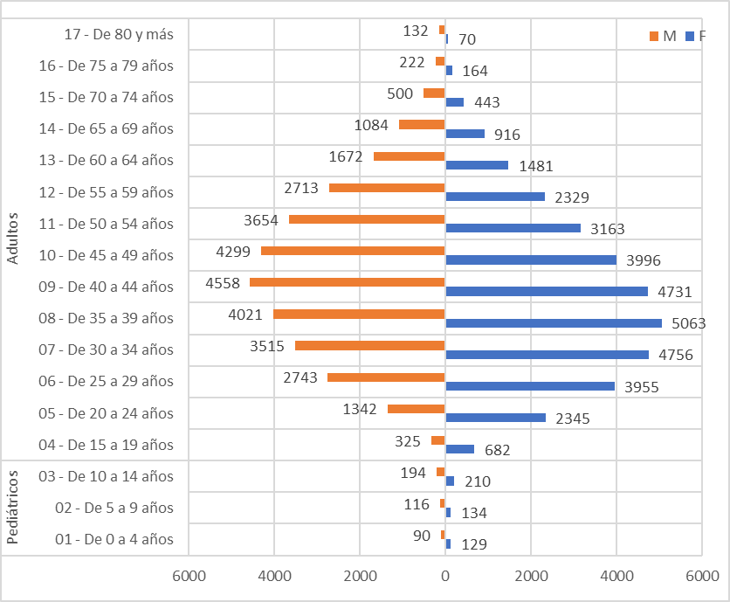
Conteo |  | Sexo
Servicio | Grupos etarios | F | M
Pediátricos | 01 - De 0 a 4 años | 129 | 90
 | 02 - De 5 a 9 años | 134 | 116
 | 03 - De 10 a 14 años | 210 | 194
Total Pediátricos |  | 473 | 400

Adultos | 04 - De 15 a 19 años | 682 | 325
 | 05 - De 20 a 24 años | 2345 | 1342
 | 06 - De 25 a 29 años | 3955 | 2743
 | 07 - De 30 a 34 años | 4756 | 3515
 | 08 - De 35 a 39 años | 5063 | 4021
 | 09 - De 40 a 44 años | 4731 | 4558
 | 10 - De 45 a 49 años | 3996 | 4299
 | 11 - De 50 a 54 años | 3163 | 3654
 | 12 - De 55 a 59 años | 2329 | 2713
 | 13 - De 60 a 64 años | 1481 | 1672
 | 14 - De 65 a 69 años | 916 | 1084
 | 15 - De 70 a 74 años | 443 | 500
 | 16 - De 75 a 79 años | 164 | 222
 | 17 - De 80 y más | 70 | 132
Total Adultos |  | 34094 | 30780

